Sheet1
 | 2026年体育器材采购清单
序号 | 名称 | 型号 | 数量 | 单价 | 总价 | 图片 | 备注
1 | 排球网 | 曼羽0818 | 3副 | 100 | 300 | 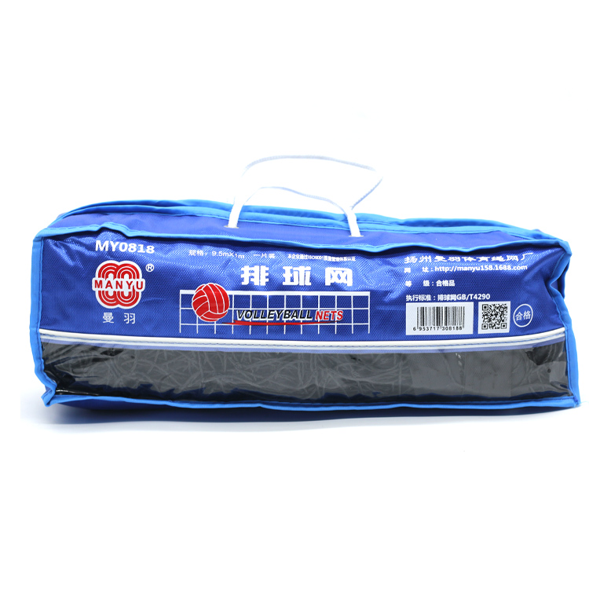
2 | 钢丝包心单人跳绳 | KS5805 | 150条 | 12 | 1800 | 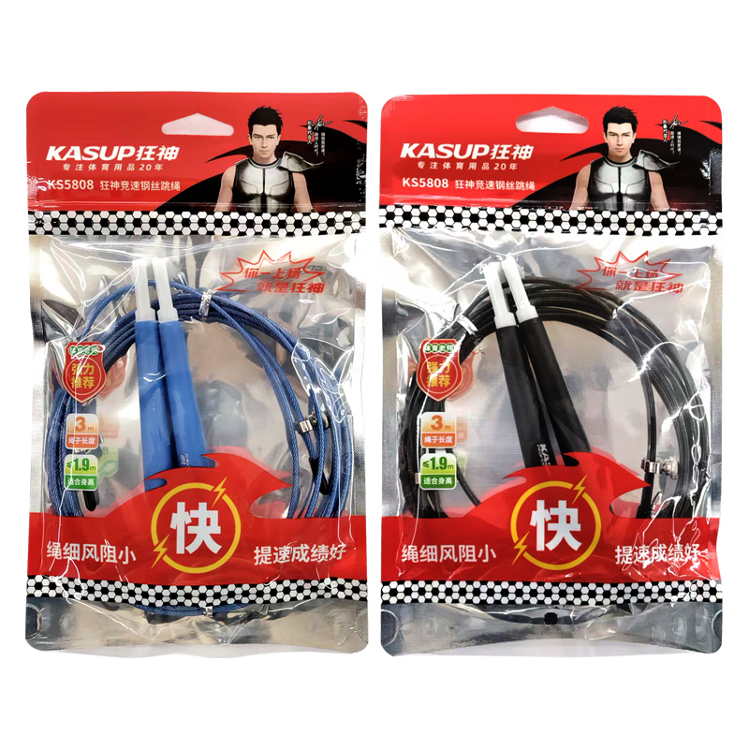
3 | JBL大音箱 |  | 1台 | 2800 | 2800 | 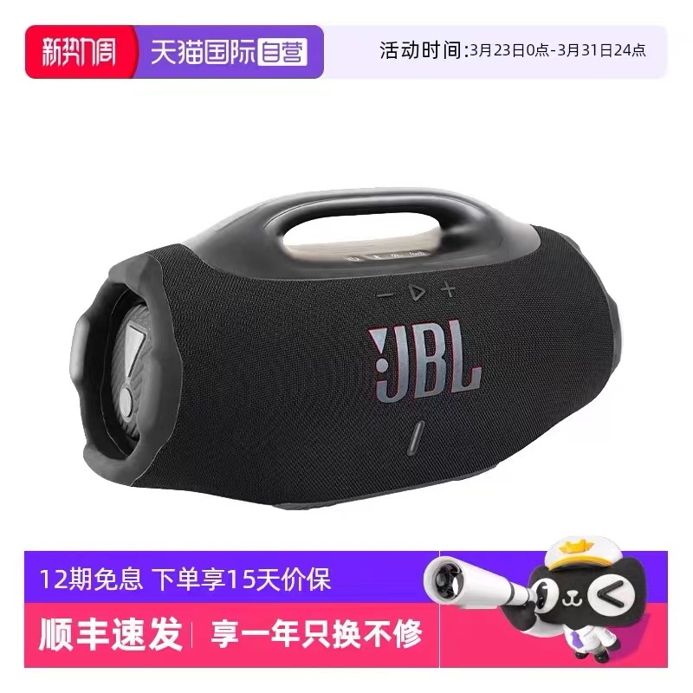
4 | 单人跳绳（竹节绳） | 跃动YD101 | 30根 | 30 | 900 | 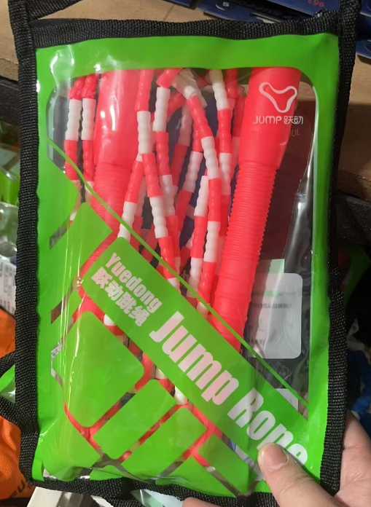
5 | 筋膜枪 | 荣耀 | 1 | 350 | 350 | 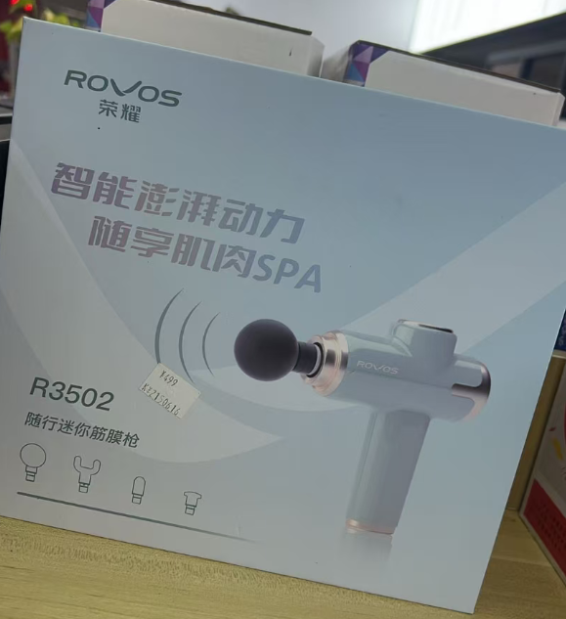
6 | 障碍小栏架15cm | X-415ABS | 55 | 10 | 550 | 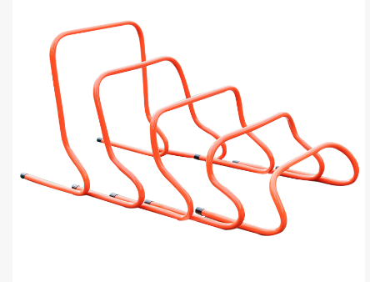
7 | 障碍小栏架30cm | X-430ABS | 60 | 12 | 720
8 | 障碍小栏架50cm | X-450A | 65 | 15 | 975
10 | 波速球 |  | 2 | 150 | 300 | 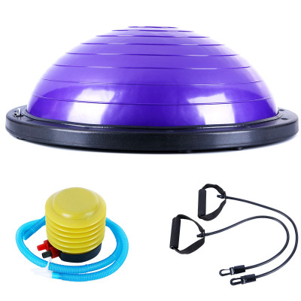
11 | 10-15kg长弹力橡胶绳 | X-208 | 10 | 12 | 120 | 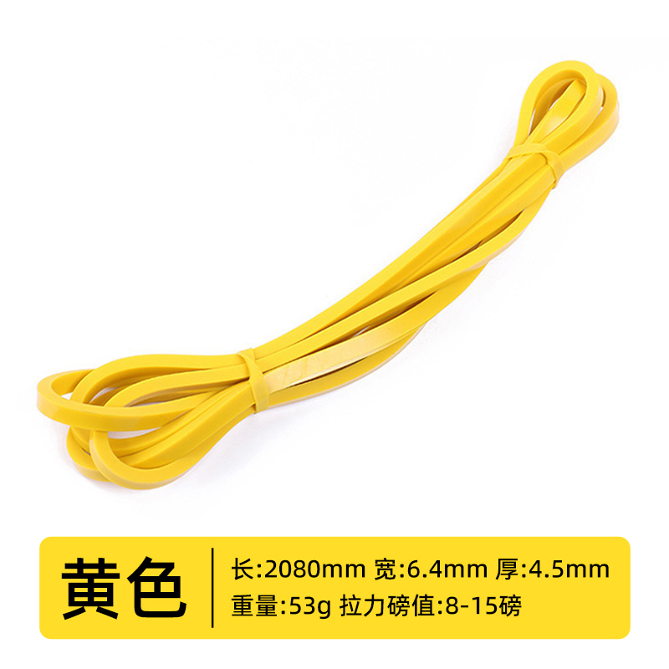
12 | 60kg弹力橡胶绳 | X-208 | 10 | 60 | 600 | 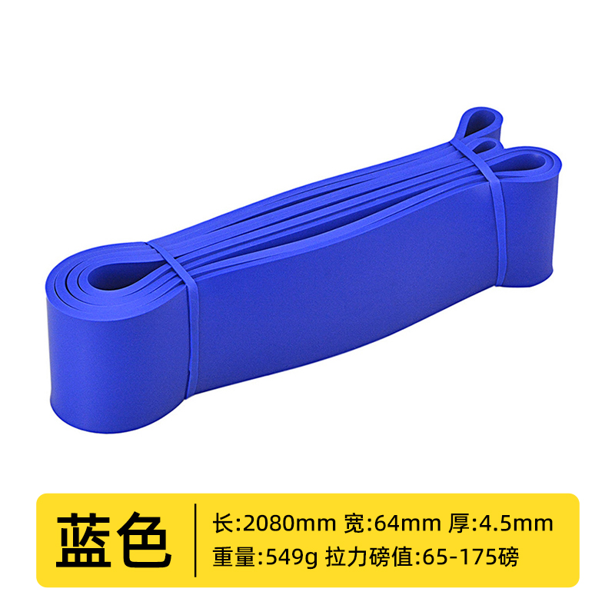
13 | 20-35kg黄色长弹力橡胶绳 | X-208 | 10 | 20 | 200 | 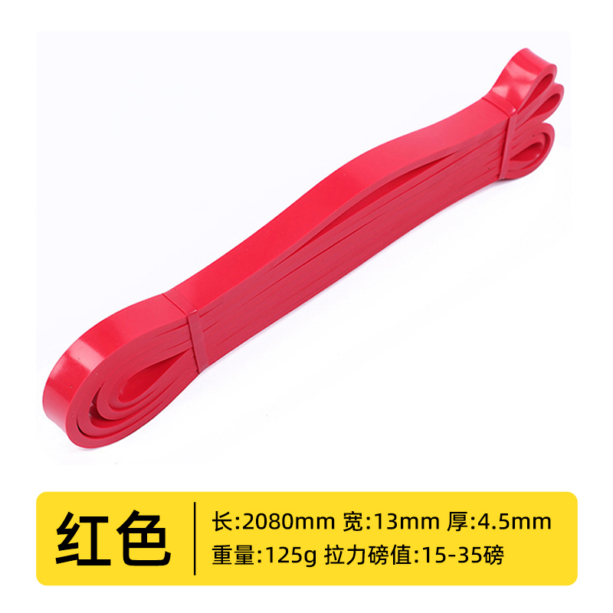
14 | 30-45kg橙色长弹力绳 | X-208 | 10 | 30 | 300 | 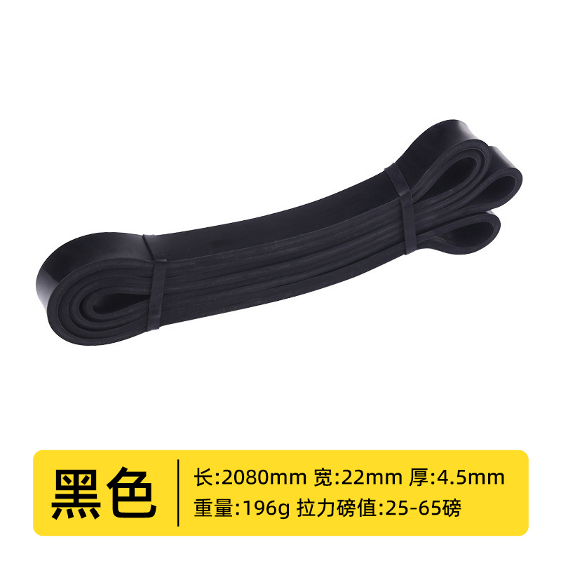
18 | 金箭标枪 | 600g | 2 | 180 | 360 | 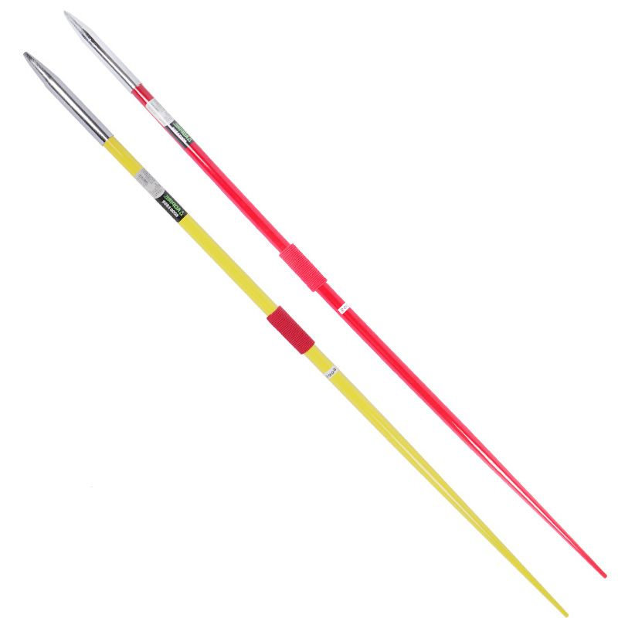
19 | 金箭标枪 | 800g | 2 | 200 | 400
20 | 软重沙球 | 500g | 2 | 55 | 110 | 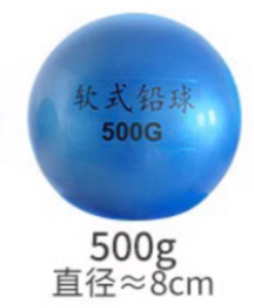
23 | 羽毛球网 | 曼羽0808 | 3 | 50 | 150 | 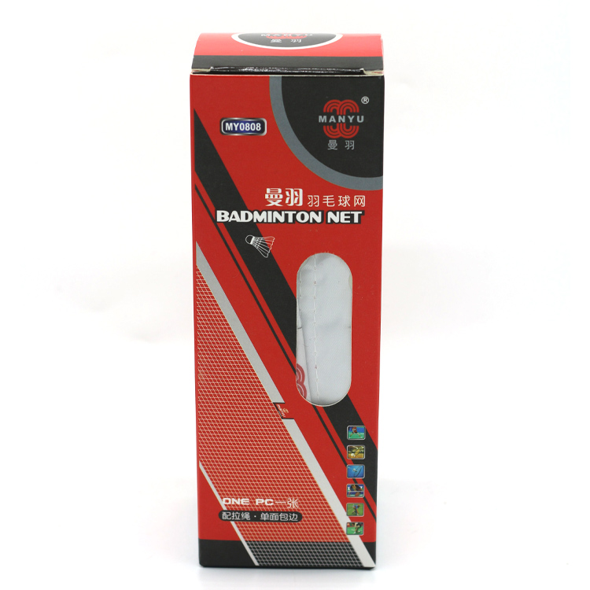
24 | 田径跨栏架 | 奥匹 | 10 | 250 | 2500 | 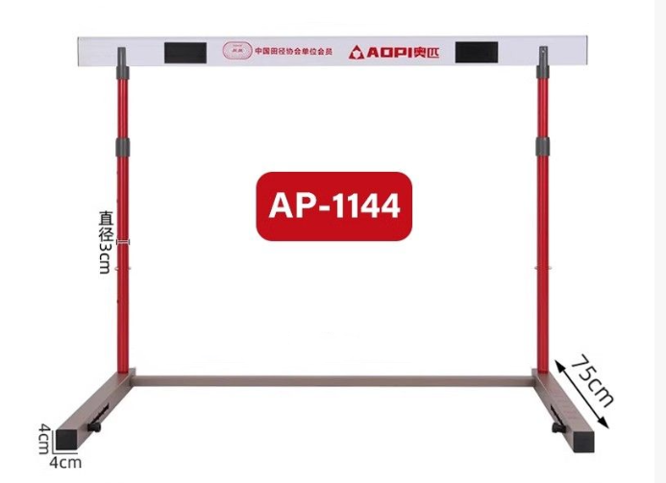
25 | 田径训练安全软跨栏架 | 奥匹 | 8 | 350 | 2800
26 | 跳高架 | 卓驰 | 1副 | 400 | 400
27 | 弹簧踏跳板（6弹簧） | 卓驰 | 1个 | 395 | 395
28 | 杠铃护肩垫 |  | 2个 | 50 | 100 | 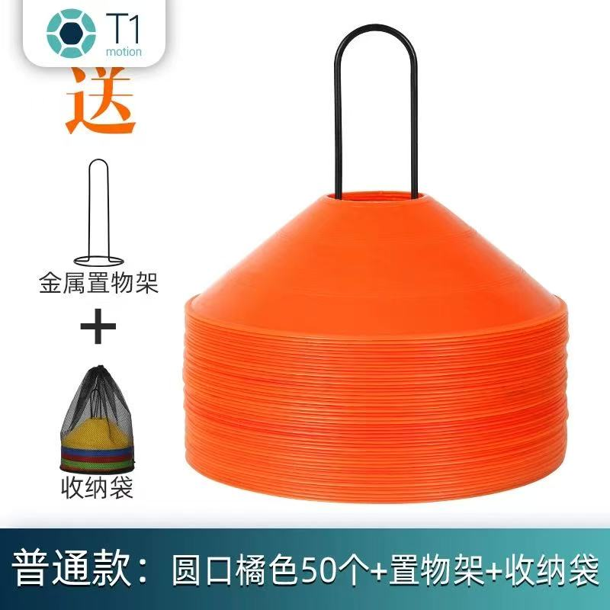
29 | 标志盘 （五个颜色每个20个） |  | 100个 | 1 | 100
30 | 瑜伽砖 |  | 32个 | 10 | 320 | 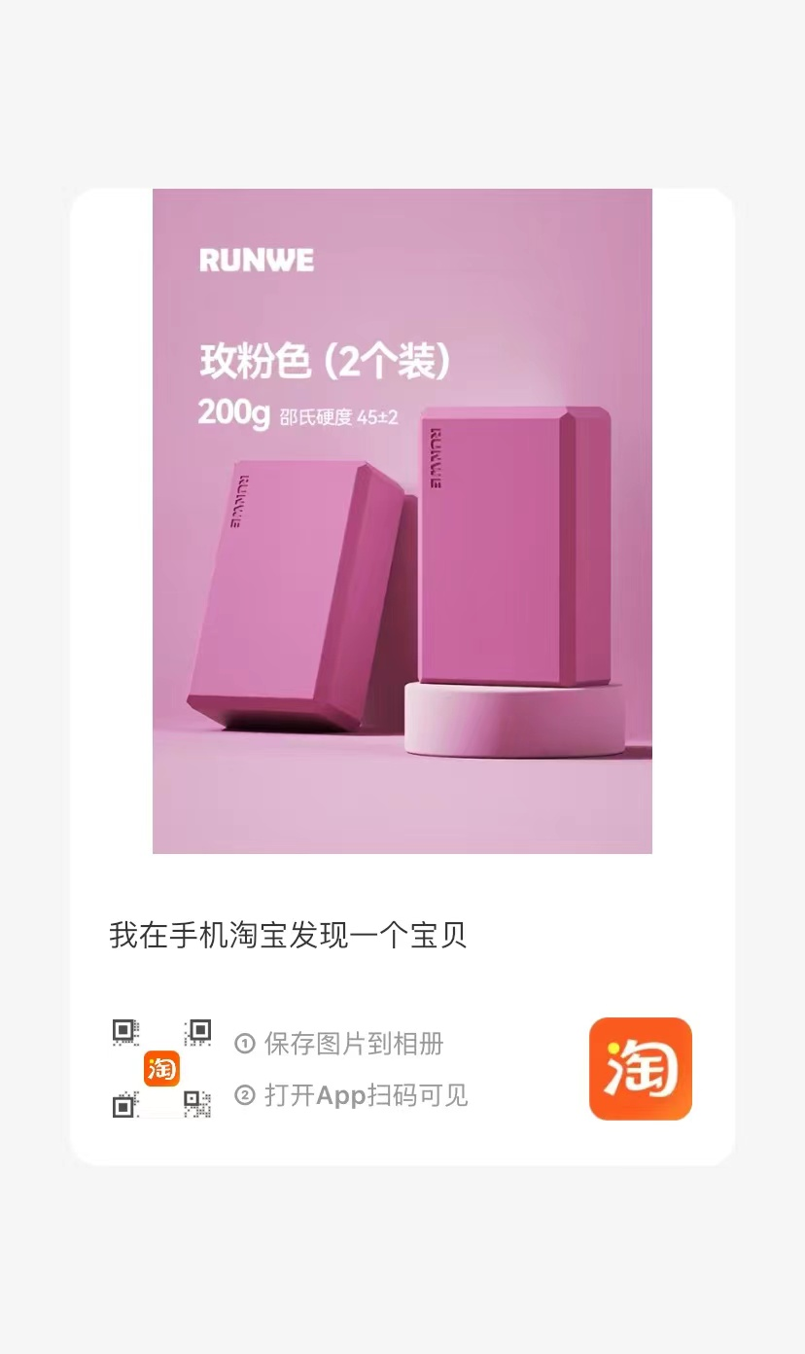
31 | 多形态训练 钢丝敏捷梯 (10格4米) |  | 10 | 30 | 300 | 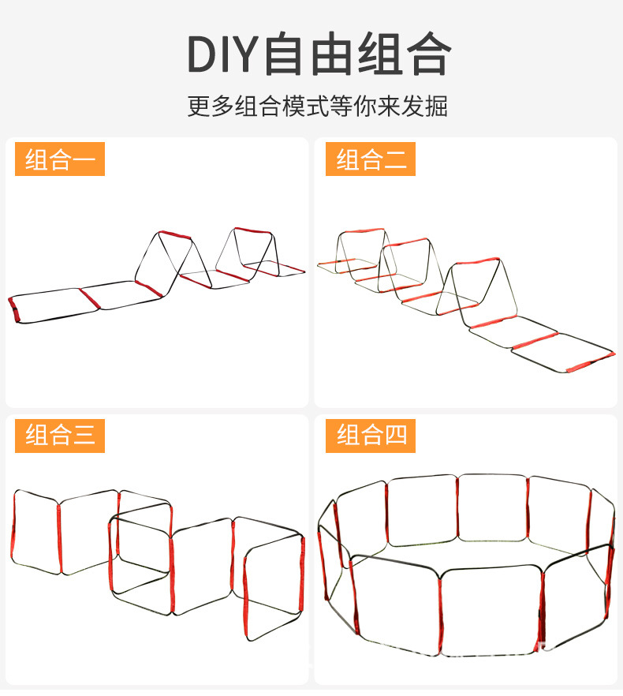
32 | 敏捷圈 （直径50cm） |  | 30 | 5 | 150 | 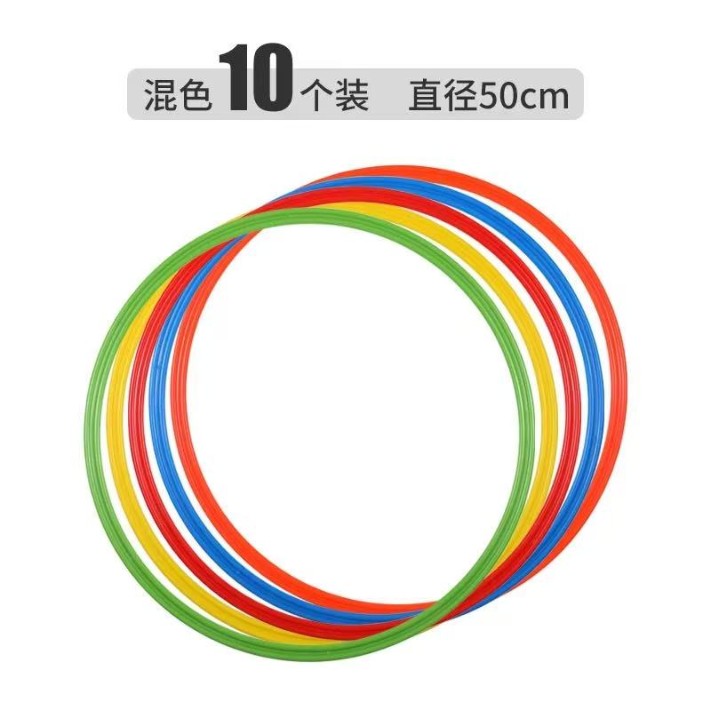
33 | 硬式排球 | 品牌不限 | 150个 | 55 | 8250 | 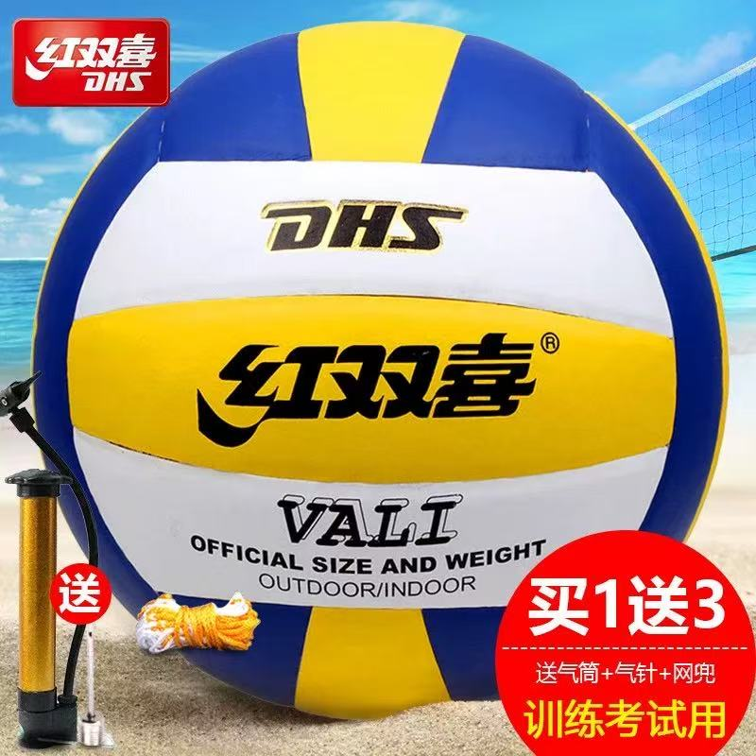
34 | 肺活量测试仪一次性塑料吹嘴 |  | 11000 | 0.1 | 1100 | 
35 | 综合多功能 龙门架 |  | 1 |  | 8000 | 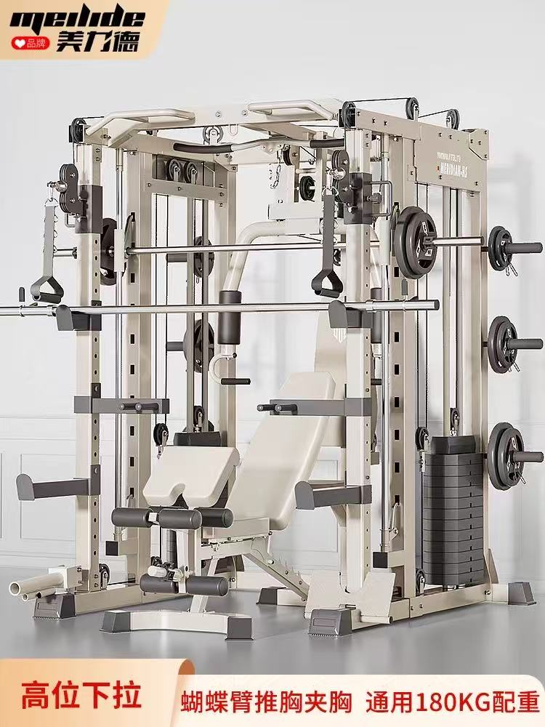
36 | 篮球 |  | 50个 | 65 | 3250 | 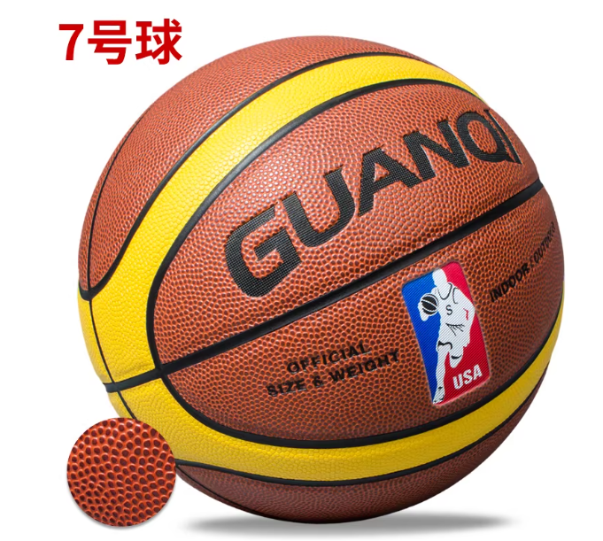
37 | 跳远起跳板 |  | 2 | 350 | 700 | 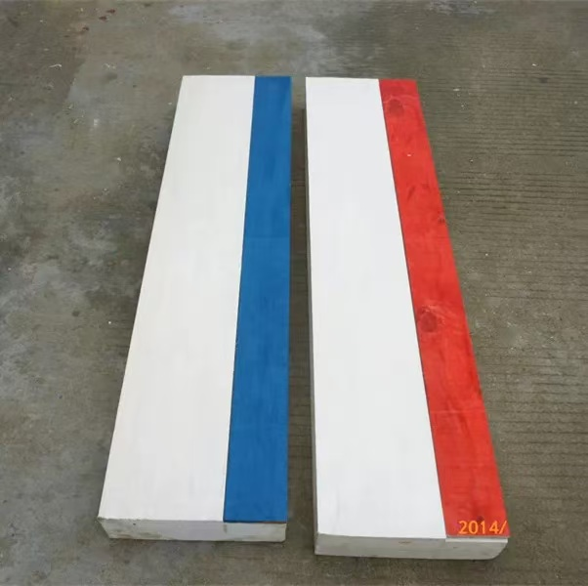
38 | 8字长绳 |  | 20 | 30 | 600
39 | 跳绳收纳袋束口（大） |  | 5 | 20 | 100
总计 | 40000

